F02.CFG-Paths
 |  | VVSS, Info Romana, 2025-2026

F02. filtrarea produselor după tipul băuturii (metoda filterByTip).

F02. Covered source code - filterByTip(TipBautura tip) |  |  | F02. Control Flow Graph (CFG) | F02. Cyclomatic Complexity (CC)

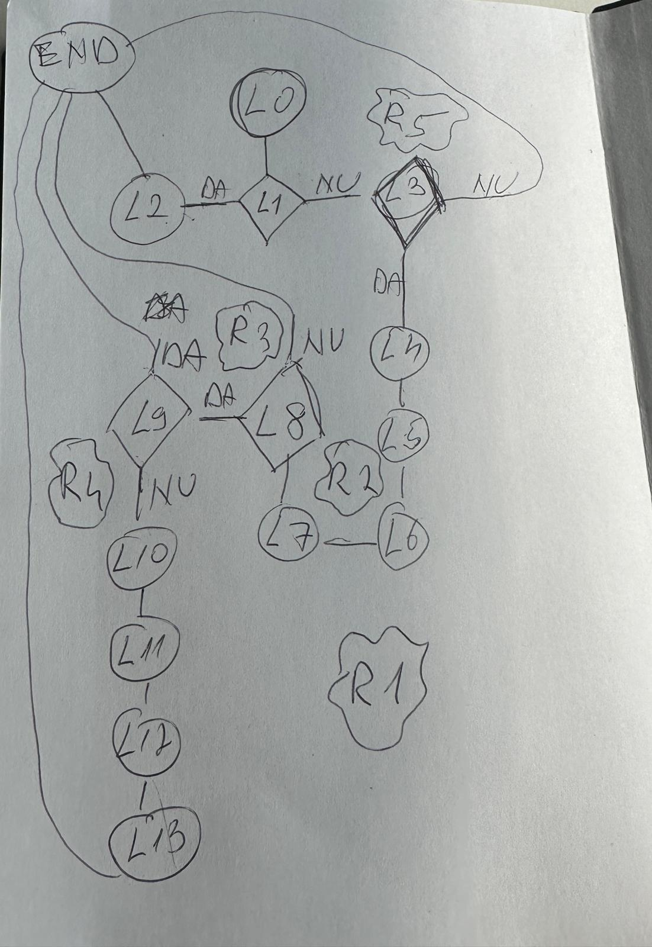
Line No. | Source code |  | CFG inserat ca imagine în zona I9:O24. | CC1 = No. of regions = |  | 5
L00 | public void consuma(Reteta reteta) {
L01 | if (!areSuficient(reteta)) { |  |  | CC2 = Edges - Nodes + 2 = |  | 17 - 14 + 2 = 5
L02 | throw new IllegalStateException("Stoc insuficient pentru rețeta.");} |  |  | CC3 = No. of predicate nodes + 1 = |  | 4 + 1 = 5
L03 | for (IngredientReteta e : reteta.getIngrediente()) {
L04 | String ingredient = e.getDenumire();
L05 | double necesar = e.getCantitate(); |  |  | F02. Individual Paths
L06 | List<Stoc> ingredienteStoc = stocRepo.findAll().stream() .filter(s -> s.getIngredient().equalsIgnoreCase(ingredient)) .toList();
L07 | double ramas = necesar; |  |  | Path No. | Path
8 | for (Stoc s : ingredienteStoc) { |  |  | F02_P01 | L0 - L1(True) - L2 - END
L09 | if (ramas <= 0) break; |  |  | F02_P02 | L0 - L1(False) - L3(False) - END
L10 | double deScazut = Math.min(s.getCantitate(), ramas); |  |  | F02_P03 | L0 - L1(False) - L3(True) - L4 - L5 - L6 - L7 - L8(False) - END
L11 | s.setCantitate(s.getCantitate() - deScazut); |  |  | F02_P04 | L0 - L1(False) - L3(True) - L4 - L5 - L6 - L7 - L8(True) - L9(True) - END
L12 | ramas -= deScazut; |  |  | F02_P05 | L0 - L1(False) - L3(True) - L4 - L5 - L6 - L7 - L8(True) - L9(False) - L10 - L11 - L12 - L13 - END
L13 | stocRepo.update(s);

F02.TCs
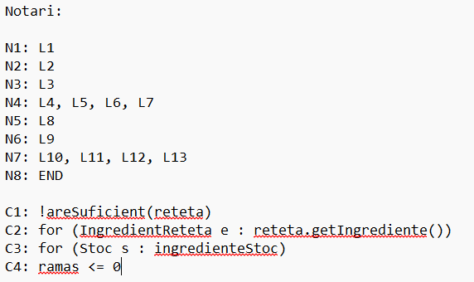
 |  | VVSS, Info Romana, 2025-2026

F02. cautarea filmelor care au un anumit regizor (sau parti din numele regizorului).

TC No. | Input | Output | Coverage
 |  |  | Statement (sc) | Condition/ decision (dc, cc, dcc, mcc) |  |  |  |  |  |  |  |  |  | Path (apc) |  |  |  |  |  | Loop (lc)
 | … | … |  | !areSuficient(reteta) |  | exista ingredient in reteta |  | exista element in ingredienteStoc |  | … |  | ramas <= 0 |  | F02_P01 | F02_P02 | … | … | … | F02_Pnn | 0 | 1 | 2 | n-1 | n | n+1 | m<n
 |  |  |  | T | F | T | F | T | F | T | F | T | F
F02_TC01 | reteta nu are suficient | exceptie | N1, N2 |  | X |  |  |  |  |  |  |  |  | L0 - L1(True) - L2 - END
F02_TC02 | reteta fara ingrediente, stoc suficient | terminare nromala | N1, N3, N8 | X |  |  | X |  |  |  |  |  |  | L0 - L1(False) - L3(False) - END
F02_TC03 | 1 ingredeint, 1 stoc |  | N1, N3, N4, N5, N6, N7 | X |  | X |  |  | X |  |  |  |  | N0 - N1(False) - N3(True) - N4 - N5(False) - END |  |  |  |  |  | 1 | 1
F02_TC04 | 1 ingredient, 2 loturi |  | N1, N3, N4, N5, N6, N7, N5, N6, N7, N5, N6 | X |  | X |  | X |  |  |  |  | X | N0 - N1(False) - N3(True) - N4 - N5(True) - N6(False) - N7 - END |  |  |  |  |  | 1 | 2
F02_TC05 | 1 ingredient, 0 stoc |  | N1, N3, N4, N5, N6, N7 | X |  | X |  | X |  |  |  | X |  | N0 - N1(False) - N3(True) - N4 - N5(True) - N6(True) - END |  |  |  |  |  | 1 | 0
…

